Sheet1
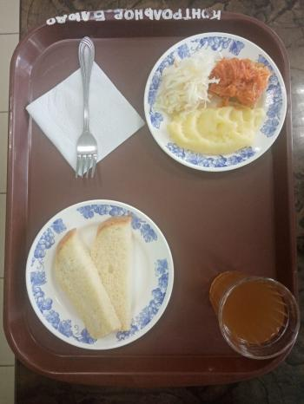
Школа | МБОУ Большекирсановская сош имени Героя Советского Союза Хайло В.А. |  |  | Отд./корп |  |  |  | День | 10/03/2023

Прием пищи | Раздел | № рец. | Блюдо | Выход, г | Цена | Калорийность | Белки | Жиры | Углеводы
Завтрак | гор.блюдо | 229 | Рыба, ушенная в томате с овощами | 100.00 | 36.18 | 105.00 | 9.75 | 4.95 | 3.80
 | гор.напиток | 349 | Компот из смеси сухофруков ( с добавлением витамина С) | 200.00 | 4.21 | 132.80 | 0.66 | 0.09 | 32.01
 | хлеб | Н | Хлеб пшеничный | 40.00 | 3.31 | 92.00 | 3.04 | 0.32 | 18.80
 |  | Н | Капуста квашенная | 60.00 | 6.50 | 7.20 | 0.42 | 0.60 | 1.14
 |  | 312 | Пюре картофельное | 100.00 | 7.06 | 91.50 | 2.04 | 3.20 | 13.63

Завтрак 2 | фрукты

Обед | закуска
 | 1 блюдо |  | .
 | 2 блюдо
 | гарнир
 | сладкое
 | хлеб бел.
 | хлеб черн.

 |  |  |  | 500.00 | 57.26 | 428.50 | 15.91 | 9.16 | 69.38

